Anexo 6 - Primário Estados
GOVERNO DO ESTADO DO RIO DE JANEIRO
RELATÓRIO RESUMIDO DA EXECUÇÃO ORÇAMENTÁRIA
DEMONSTRATIVO DOS RESULTADOS PRIMÁRIO E NOMINAL
ORÇAMENTOS FISCAL E DA SEGURIDADE SOCIAL
JANEIRO A FEVEREIRO 2026/BIMESTRE JANEIRO - FEVEREIRO

 |  |  |  |  |  |  |  | Emissão: 18/03/2026
RREO - ANEXO 6 (LRF, art 53, inciso III) |  |  |  |  |  |  |  | R$ 1.00
ACIMA DA LINHA

RECEITAS PRIMÁRIAS | PREVISÃO ATUALIZADA | ATÉ FEVEREIRO/2026
 |  | RECEITAS REALIZADAS
 |  | (a)
RECEITAS CORRENTES (EXCETO FONTES RPPS) (I) | 95,286,160,680.20 |  |  |  |  |  |  | 18,881,357,844.17
Impostos, Taxas e Contribuições de Melhoria | 55,843,094,030.26 |  |  |  |  |  |  | 10,909,710,531.32
ICMS | 40,063,686,608.92 |  |  |  |  |  |  | 7,814,106,088.85
IPVA | 2,231,317,842.00 |  |  |  |  |  |  | 1,064,600,373.23
ITCD | 1,392,891,332.00 |  |  |  |  |  |  | 177,771,695.86
IBS | - |  |  |  |  |  |  | -
IRRF | 7,193,193,516.30 |  |  |  |  |  |  | 730,833,231.09
Outros Impostos, Taxas e Contribuições de Melhoria | 4,962,004,731.04 |  |  |  |  |  |  | 1,122,399,142.29
Contribuições | 197,246,078.60 |  |  |  |  |  |  | 25,775,804.36
Receita Patrimonial | 20,981,618,978.60 |  |  |  |  |  |  | 4,801,703,884.78
Aplicações Financeiras (II) | 2,043,693,645.68 |  |  |  |  |  |  | 563,247,180.78
Outras Receitas Patrimoniais | 18,937,925,332.92 |  |  |  |  |  |  | 4,238,456,704.00
Transferências Correntes | 10,742,926,886.16 |  |  |  |  |  |  | 2,004,522,561.66
Cota-Parte do FPE | 2,907,303,678.40 |  |  |  |  |  |  | 623,132,271.91
Transferências da LC 61/1989 | 1,179,044,248.20 |  |  |  |  |  |  | 171,826,161.56
Transferências do FUNDEB | 4,347,364,047.71 |  |  |  |  |  |  | 859,527,831.96
Outras Transferências Correntes | 2,309,214,911.85 |  |  |  |  |  |  | 350,036,296.23
Demais Receitas Correntes | 7,521,274,706.58 |  |  |  |  |  |  | 1,139,645,062.05
Outras Receitas Financeiras (III) | 7,874,327.65 |  |  |  |  |  |  | 5,413,036.89
Receitas Correntes Restantes | 7,513,400,378.93 |  |  |  |  |  |  | 1,134,232,025.16
RECEITAS PRIMÁRIAS CORRENTES (EXCETO FONTES RPPS) (IV) = [I - (II + III)] | 93,234,592,706.87 |  |  |  |  |  |  | 18,312,697,626.50
RECEITAS PRIMÁRIAS CORRENTES (COM FONTES RPPS) (V) | 8,941,105,115.87 |  |  |  |  |  |  | 1,333,259,445.87
RECEITAS NÃO PRIMÁRIAS CORRENTES (COM FONTES RPPS) (VI) | 1,220,132,219.58 |  |  |  |  |  |  | 137,320,210.68
RECEITAS DE CAPITAL (EXCETO FONTES RPPS) (VII) | 572,770,406.79 |  |  |  |  |  |  | 142,207,772.18
Operações de Crédito (VIII) | 51,541,821.00 |  |  |  |  |  |  | -
Amortização de Empréstimos (IX) | 179,390,618.62 |  |  |  |  |  |  | 26,190,530.24
Alienação de Bens | 1,706,862.17 |  |  |  |  |  |  | 1,722,662.17
Receitas de Alienação de Investimentos Temporários (X) | - |  |  |  |  |  |  | -
Receitas de Alienação de Investimentos Permanentes (XI) | - |  |  |  |  |  |  | -
Outras Alienações de Bens | 1,706,862.17 |  |  |  |  |  |  | 1,722,662.17
Transferências de Capital | 340,131,105.00 |  |  |  |  |  |  | -
Convênios | 284,348,369.00 |  |  |  |  |  |  | -
Outras Transferências de Capital | 55,782,736.00 |  |  |  |  |  |  | -
Outras Receitas de Capital | - |  |  |  |  |  |  | 114,294,579.77
Outras Receitas de Capital Não Primárias (XII) | - |  |  |  |  |  |  | -
Outras Receitas de Capital Primárias | - |  |  |  |  |  |  | 114,294,579.77
RECEITAS PRIMÁRIAS DE CAPITAL (EXCETO FONTES RPPS) (XIII) = [VII - (VIII + IX + X + XI + XII)] | 341,837,967.17 |  |  |  |  |  |  | 116,017,241.94
RECEITAS PRIMÁRIAS DE CAPITAL (COM FONTES RPPS) (XIV) | - |  |  |  |  |  |  | -
RECEITAS NÃO PRIMÁRIAS DE CAPITAL (COM FONTES RPPS) (XV) | - |  |  |  |  |  |  | -
RECEITA PRIMÁRIA TOTAL (XVI) = (IV + V + XIII + XIV) | 102,517,535,789.91 |  |  |  |  |  |  | 19,761,974,314.31
RECEITA PRIMÁRIA TOTAL (EXCETO FONTES RPPS) (XVII) = (IV + XIII) | 93,576,430,674.04 |  |  |  |  |  |  | 18,428,714,868.44

DESPESAS PRIMÁRIAS | DOTAÇÃO ATUALIZADA | ATÉ FEVEREIRO/2026
 |  | DESPESAS EMPENHADAS | DESPESAS LIQUIDADAS | DESPESAS PAGAS (a) | RESTOS A PAGAR PROCESSADOS PAGOS (b) |  | RESTOS A PAGAR NÃO PROCESSADOS

 |  |  |  |  |  |  | LIQUIDADOS | PAGOS (c)
DESPESAS CORRENTES (EXCETO FONTES RPPS) (XVIII) | 101,304,549,543.86 | 22,953,919,251.48 | 15,661,822,302.46 | 11,711,788,641.13 |  | 1,789,647,286.61 | 507,213,273.75 | 466,852,487.14
Pessoal e Encargos Sociais | 58,317,194,046.21 | 12,200,880,525.30 | 10,138,897,110.32 | 6,971,944,493.23 |  | 515,595,701.54 | 62,022,471.02 | 58,065,124.93
Juros e Encargos da Dívida (XIX) | 5,029,764,412.23 | 1,127,749,081.11 | 1,127,645,347.79 | 1,127,642,875.92 |  | 2,401.50 | - | -
Outras Despesas Correntes | 37,957,591,085.42 | 9,625,289,645.07 | 4,395,279,844.35 | 3,612,201,271.98 |  | 1,274,049,183.57 | 445,190,802.73 | 408,787,362.21
Transferências Constitucionais e Legais | - | - | - | - |  | - | - | -
Demais Despesas Correntes | 37,957,591,085.42 | 9,625,289,645.07 | 4,395,279,844.35 | 3,612,201,271.98 |  | 1,274,049,183.57 | 445,190,802.73 | 408,787,362.21
DESPESAS PRIMÁRIAS CORRENTES (EXCETO FONTES RPPS) (XX) = (XVIII - XIX) | 96,274,785,131.63 | 21,826,170,170.37 | 14,534,176,954.67 | 10,584,145,765.21 |  | 1,789,644,885.11 | 507,213,273.75 | 466,852,487.14
DESPESAS PRIMÁRIAS CORRENTES (COM FONTES RPPS) (XXI) | 13,238,114,394.00 | 674,921,387.97 | 634,457,666.19 | 537,767,158.62 |  | 16,680,245.57 | 5,628,143.59 | 5,620,064.75
DESPESAS NÃO PRIMÁRIAS CORRENTES (COM FONTES RPPS) (XXII) | 10,000.00 | - | - | - |  | - | - | -
DESPESAS DE CAPITAL (EXCETO FONTES RPPS) (XXIII) | 11,598,050,639.49 | 1,464,070,397.37 | 883,584,068.39 | 847,188,044.00 |  | 153,233,662.65 | 260,374,654.35 | 219,264,197.58
Investimentos | 6,003,421,814.49 | 699,241,299.84 | 119,574,680.82 | 83,191,094.64 |  | 152,331,958.19 | 260,374,654.35 | 219,264,197.58
Inversões Financeiras | 170,116,675.00 | 593,990.00 | 112,770.71 | 112,770.71 |  | 890,392.31 | - | -
Concessão de Empréstimos e Financiamentos (XXIV) | 151,126,180.00 | 593,990.00 | 112,770.71 | 112,770.71 |  | 890,392.31 | - | -
Aquisição de Título de Capital já Integralizado (XXV) | - | - | - | - |  | - | - | -
Aquisição de Título de Crédito (XXVI) | - | - | - | - |  | - | - | -
Demais Inversões Financeiras | 18,990,495.00 | - | - | - |  | - | - | -
Amortização da Dívida (XXVII) | 5,424,512,150.00 | 764,235,107.53 | 763,896,616.86 | 763,884,178.65 |  | 11,312.15 | - | -
DESPESAS PRIMÁRIAS DE CAPITAL (EXCETO FONTES RPPS) (XXVIII) = [XXIII - (XXIV + XXV + XXVI + XXVII)] | 6,022,412,309.49 | 699,241,299.84 | 119,574,680.82 | 83,191,094.64 |  | 152,331,958.19 | 260,374,654.35 | 219,264,197.58
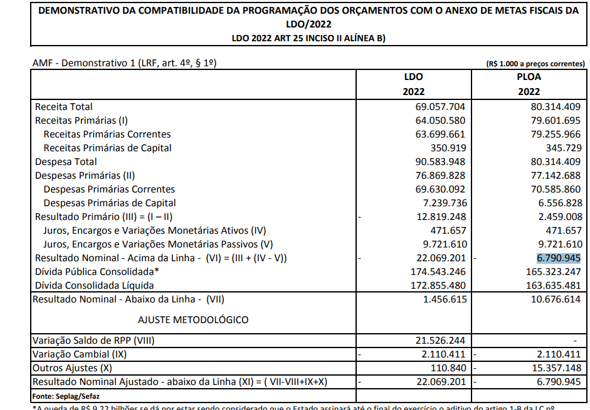
RESERVA DE CONTINGÊNCIA (XXIX) | 895,190,882.00
DESPESAS PRIMÁRIAS DE CAPITAL (COM FONTES RPPS) (XXX) | 50,393,432.00 | 15,794.00 | - | - |  | 2,204,178.60 | 7,835,281.79 | 7,835,281.79
DESPESAS NÃO PRIMÁRIAS DE CAPITAL (COM FONTES RPPS) (XXXI) | - | - | - | - |  | - | - | -
DESPESA PRIMÁRIA TOTAL (XXXII) = (XX + XXI + XXVIII + XXIX + XXX) | 116,480,896,149.12 | 23,200,348,652.18 | 15,288,209,301.68 | 11,205,104,018.47 |  | 1,960,861,267.47 | 781,051,353.48 | 699,572,031.26

DESPESA PRIMÁRIA TOTAL (EXCETO FONTES RPPS) (XXXIII) = (XX + XXVIII + XXIX) | 103,192,388,323.12 | 22,525,411,470.21 | 14,653,751,635.49 | 10,667,336,859.85 |  | 1,941,976,843.30 | 767,587,928.10 | 686,116,684.72

RESULTADO PRIMÁRIO (COM RPPS) - Acima da Linha (XXXIV) = [XVIa - (XXXIIa +XXXIIb + XXXIIc)] |  |  |  |  |  |  |  | 5,896,436,997.11

RESULTADO PRIMÁRIO (SEM RPPS) - Acima da Linha (XXXV) = [XVIIa - (XXXIIIa +XXXIIIb + XXXIIIc)] |  |  |  |  |  |  |  | 5,133,284,480.57

META FISCAL PARA O RESULTADO PRIMÁRIO | VALOR CORRENTE

Meta fixada no Anexo de Metas Fiscais da LDO para 2026 |  |  |  |  |  |  |  | (6,637,675,169.36)

JUROS NOMINAIS | ATÉ FEVEREIRO/2026
 | VALOR INCORRIDO

Juros, Encargos e Variações Monetárias Ativos (Exceto RPPS) (XXXVI) |  |  |  |  |  |  |  | 1,405,067,082.90
Juros, Encargos e Variações Monetárias Passivos (Exceto RPPS) (XXXVII) |  |  |  |  |  |  |  | 5,565,629,784.10

RESULTADO NOMINAL (SEM RPPS) - Acima da Linha (XXXVIII) = XXXV + (XXXVI - XXXVII) |  |  |  |  |  |  |  | 972,721,779.37

ABAIXO DA LINHA

CÁLCULO DO RESULTADO NOMINAL | SALDO
 | Em 31/Dez/2025 |  |  |  | Até FEVEREIRO/2026
 | (a) |  |  |  | (b)
DÍVIDA CONSOLIDADA (XXXIX) |  |  |  | 237,303,359,171.90 |  |  |  | 238,608,520,177.18
DEDUÇÕES (XL) |  |  |  | 18,898,296,010.32 |  |  |  | 23,642,660,247.86
Disponibilidade de Caixa |  |  |  | 14,411,169,580.25 |  |  |  | 19,169,105,798.46
Disponibilidade de Caixa Bruta |  |  |  | 30,395,465,414.01 |  |  |  | 34,276,878,204.31
(-) Restos a Pagar Processados (XLI) |  |  |  | 2,417,374,575.71 |  |  |  | 513,999,947.94
(-) Depósitos Restituíveis e Valores Vinculados |  |  |  | 13,566,921,258.05 |  |  |  | 14,593,772,457.91
Demais Haveres Financeiros |  |  |  | 4,487,126,430.07 |  |  |  | 4,473,554,449.40
DÍVIDA CONSOLIDADA LÍQUIDA (XLII) = (XXXIX - XL) |  |  |  | 218,405,063,161.58 |  |  |  | 214,965,859,929.32
RESULTADO NOMINAL (SEM RPPS) - Abaixo da Linha (XLIII) = (XLIIa - XLIIb) |  |  |  |  |  |  |  | 3,439,203,232.26

META FISCAL PARA O RESULTADO NOMINAL | VALOR CORRENTE

Meta fixada no Anexo de Metas Fiscais da LDO para 2026 |  |  |  |  |  |  |  | (18,450,230,637.22)

AJUSTE METODOLÓGICO | ATÉ FEVEREIRO/2026

VARIAÇÃO DO SALDO DE RPP (XLIV) = (XLIb - XLIa) |  |  |  |  |  |  |  | (1,903,374,627.77)
RECEITA DE ALIENAÇÃO DE INVESTIMENTOS PERMANENTES (XLV) = (XI) |  |  |  |  |  |  |  | -
VARIAÇÃO CAMBIAL (XLVI) |  |  |  |  |  |  |  | 772,218,603.49
VARIAÇÃO DO SALDO DE PRECATÓRIOS INTEGRANTES DA DC (XLVII) |  |  |  |  |  |  |  | (150,775,729.10)
VARIAÇÃO DO SALDO DAS DEMAIS OBRIGAÇÕES INTEGRANTES DA DC (XLVIII) |  |  |  |  |  |  |  | -
OUTROS AJUSTES (XLIX) |  |  |  |  |  |  |  | (1,184,549,699.51)
RESULTADO NOMINAL (SEM RPPS) AJUSTADO - Abaixo da Linha (L) = [XLIII + (XLIV - XLV + XLVI + XLVII + XLVIII) +/- (XLIX)] |  |  |  |  |  |  |  | 972,721,779.37

RESULTADO PRIMÁRIO (SEM RPPS) - Abaixo da Linha (LI) = (L) - (XXXVI - XXXVII) |  |  |  |  |  |  |  | 5,133,284,480.57
 |  |  |  |  |  |  |  | Continua (1/2)

 |  |  |  |  |  |  |  | Continuação
GOVERNO DO ESTADO DO RIO DE JANEIRO
RELATÓRIO RESUMIDO DA EXECUÇÃO ORÇAMENTÁRIA
DEMONSTRATIVO DOS RESULTADOS PRIMÁRIO E NOMINAL
ORÇAMENTOS FISCAL E DA SEGURIDADE SOCIAL
JANEIRO A FEVEREIRO 2026/BIMESTRE JANEIRO - FEVEREIRO
 |  |  |  |  |  |  |  | Emissão: 18/03/2026
RREO - ANEXO 6 (LRF, art 53, inciso III) |  |  |  |  |  |  |  | R$ 1.00
INFORMAÇÕES ADICIONAIS | PREVISÃO ORÇAMENTÁRIA

SALDO DE EXERCÍCIOS ANTERIORES |  |  |  |  |  |  |  | 507,991,524.95
Recursos Arrecadados em Exercícios Anteriores - RPPS |  |  |  |  |  |  |  | -
Superávit Financeiro Utilizado para Abertura e Reabertura de Créditos Adicionais |  |  |  |  |  |  |  | 507,991,524.95
RESERVA ORÇAMENTÁRIA DO RPPS |  |  |  |  |  |  |  | 895,180,882.00

FONTE: Siafe-Rio - Secretaria de Estado de Fazenda. |  |  |  |  |  |  |  | (2/2)
...

